Hoja1
2023-06-02 14:35:38

LA PAZ 28 - HAEDO 4460-2005
BUENOS AIRES luquearti@gmail.com
____________________________________________________________________________________
 |  |  | "PITONES"
 |  |  | Con y Sin TOPE

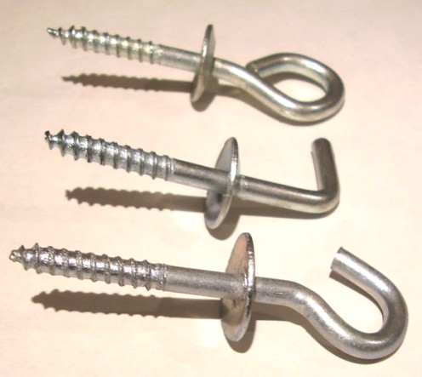

ABIERTO – CERRADO - ESCUADRA

CON TOPE
COD. | Nº | ENVASE | PRECIO
PICC-010 | Nº 5 | 50 | 758.01
PICC-011 | Nº 6 | 50 | 1010.68
PICC-012 | Nº 8 | 50 | 1464.00
PICC-013 | Nº10 | 25 | 1245.07

SIN TOPE
COD. | Nº | ENVASE | PRECIO
PICS-010 | Nº 5 | 100 | 973.52
PICS-011 | Nº 6 | 100 | 1286.21
PICS-012 | Nº 8 | 100 | 1620.06
PICS-013 | Nº10 | 50 | 1415.98

PRECIO POR ENVASE

